상품제안서
써모스 스테인레스 에어포트보온포트 TAH-3000 | 상품코드: F15360

 |  |  |  |  |  |  | 02-412-0044 | www.easy1.co.kr
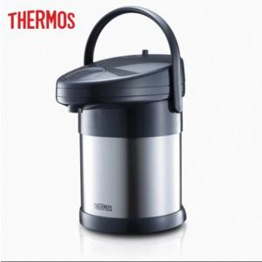

【상세/제작정보】

【인쇄/포장옵션】 | 레이저 / 포장지포장

【공급단가】 | 수량 | 20~ | 100~ | 300~ | 500~ | 1,000~
*VAT별도 | 단가 | 87,750원 | 84,500원 | 81,250원 | 78,000원 | 76,050원

【상품 URL】 | https://dev.easy1.co.kr:443/src/goods_detail.php?gdno=15360

